様式2ｰ1 事業申請書
 |  |  |  |  |  |  |  | （様式２－１）

オーバーツーリズムの未然防止・抑制による持続可能な観光推進事業【一般型】 事業申請書

事業名 |  | ○○エリアにおける○○事業計画

①申請者 | 申請者名 | ○○市 |  |  | 先駆的DMO ※プルダウンから選択すること | 空欄
 | 担当部局 | ○○局○○部 |  |  | 電話番号 | ○○○-○○○○-○○○
 | 担当者氏名 | ○○○ |  |  | MAIL | ○○○@○○○
②実施体制 | 連携する地方公共団体名 ※様式3「関係する地方公共団体の同意書」を提出すること。ただし、地方公共団体が自地域のみで申請する場合は記載不要 | ○○市が申請主体かつ、○○市内でのみ事業を実施するため記載なし
 | 担当部局 | ○○市が申請主体かつ、○○市内でのみ事業を実施するため記載なし |  |  | 電話番号 | ○○市が申請主体かつ、○○市内でのみ事業を実施するため記載なし
 | 担当者氏名 | ○○市が申請主体かつ、○○市内でのみ事業を実施するため記載なし |  |  | MAIL | ○○市が申請主体かつ、○○市内でのみ事業を実施するため記載なし
 | 連携先 ※様式4「連携先の同意書」を提出すること ※適宜行を追加すること | 団体／組織 |  |  | 役割 ※本事業の役割を明確に記載すること
 |  | ○○観光協会 |  |  | 地域情報の調査
 |  | ○○株式会社 |  |  | ○○事業の実施主体
 |  | 〇〇住民会 |  |  | 住民の意見の収集

③地域情報 | エリアの名称 | ○○○
 | 実施地域の観光情報 | 主な観光資源 ※箇条書きで記載すること |  | エリアマップ ※図で明記
 |  | ・○○寺 ・○○神社 ・○○公園 ・○○文化 |  | 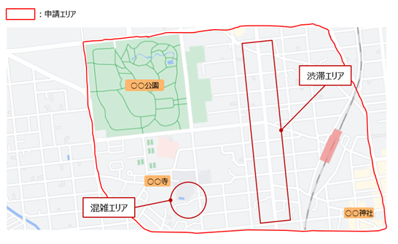
 | 実施地域の観光客の属性や推移 ※民間事業者においては事業実施予定の観光施設や観光スポットの情報でも可 | ■観光客の属性 地域住民○○万人に対して、年間観光客数○○万人（○○年）であり、その内訳としては日本人○○万人（○○％）/外国人○○万人（○○％）、日帰り客○○万人（○○％）/宿泊客○○万人（○○％）。 特に著名な観光名所である○○に外国人観光客の訪問が集中している（年間○○万人）。 ■観光客の推移 ○○万人（○○年）、○○万人（○○年）・・・であり、最新の観光客数はコロナ前の水準（○○年）の○％水準まで回復している。 コロナを機に密を避けるため、自動車を利用して来訪する観光客が急増している。また、首都圏から近いことから、物価高の中でも手軽に観光できるとして日帰り客が増加している。
 | 解決すべき/想定すべき地域の課題 | 特に繁忙期・多客期の日中において、○○周辺で市民も利用するバス・バス停や生活道路に人が溢れるほどの混雑が発生しており、地域住民がバスに乗れない・外出を控えざるを得ないなど日常生活に支障をきたしている。また、○○周辺で○○から○○を通過するのに○○分かかるほど深刻な交通渋滞が発生している。
④地域の課題・影響
 | 地域の現状 （観光資源・地域社会や住民、観光客等への影響） ※簡潔に記載すること | 【観光資源への影響】 ・〇〇は美しい景観と物静かな雰囲気が魅力的であったが混雑により騒がしくなり、昔からの観光客からは以前の方が良かったなどの声が挙がっている ・文化財に不用意に触れて傷つけたり立ち入り禁止区域に侵入する外国人観光客が出てきており、文化財価値の低下が危惧されている ・混雑などの不快感からネガティブな口コミが増加しており、観光資源としての価値低下が危惧されている【地域社会・住民への影響】混雑している場所を避けるための私有地への無断立ち入りなどによるトラブルが発生している 【観光客への影響】 ・交通渋滞がひどく○○へ行くのを諦めた、混雑がひどく想像していた観光地と違った、などの不満が出ており、満足度やリピーター率の低下が危惧されている ・子どもが迷子になったり、観光客同士の接触によるトラブルが多発している
 | 課題の要因 ※簡潔に記載すること | ■混雑 以下の統計情報も踏まえると、「特定エリア/特定時間帯/特定時期への観光客の集中」が要因と考えられる。 ・日帰り客が多く1日の観光客数のうち約○○％が○時から○時に○○を訪問している ・閑散期である○月と比較し○○イベントを実施する○月の観光客数の方が○○万人多い ・○○と○○以外の観光地における観光消費額に○○万円の差がある ■渋滞 駐車場待ちをしている車や駐車場に停めきれない車の路駐により、一部道路が塞がれることで周辺の交通が滞っていることから、「駐車場の不足」が要因と考えられる。
⑤事業内容 | 事業概要 | ■受入環境の整備・増強：駐車場の新設 ■需要の分散・平準化：【場所の分散化】隠れた地域の魅力を発信する特設Webサイトの構築/【時期の分散化】冬季における限定イベントの実施/【時間の分散化】夜間ライトアップイベントの実施 ■調査・分析：観光客向けアンケートの実施
 | 個別事業概要 ※簡潔に記載すること ※適宜行を追加すること |  | 解決すべき/想定する地域の具体的な課題 | 補助対象事業 ※プルダウンから選択すること |  |  | 事業費（千円）
 |  | ① | ○○周辺の交通渋滞 | 受入環境の整備・増強 |  |  | 21,000 | 千円
 |  | ② | ○○への観光客集中による周辺道路や交通機関の混雑 | 観光客の分散・平準化 |  |  | 15,000 | 千円
 |  | ③ | 多客期・繁忙期における○○周辺の混雑 | 観光客の分散・平準化 |  |  | 30,000 | 千円
 |  | ④ | 日中（○○時頃）における○○周辺の混雑 | 観光客の分散・平準化 |  |  | 40,000 | 千円
 |  | ⑤ | ○○周辺の混雑 | 調査・分析 |  |  | 500 | 千円
 |  | 合計 |  |  |  |  | 106,500 | 千円
⑥効果 | 期待できる効果・KPI ※⑥事業内容で記載した課題に対応させ、記載すること ※適宜行を追加すること |  | 期待される効果 |  |  | KPI
 |  |  |  |  |  | 現状 | 事業実施後
 |  | ① | ○○周辺の交通渋滞の解消 |  |  | ○○から○○への通過時間：○○分 | ○○から○○への通過時間：○○分
 |  | ② | ○○におけるピーク時混雑率の緩和（混雑率＝来場者数（人/時）/適正来場者数（人/時×100） |  |  | ピーク時混雑率：○○％ | ピーク時混雑率：○○％
 |  | ③ | 観光客が最も多い○月と最も少ない○月の繁閑差の改善 |  |  | 月別繁閑差：○○倍 | 月別繁閑差：○○倍
 |  | ④ | 昼間人口（○時点）と夜間人口（○時点）の差の改善 |  |  | 昼夜間人比率：○○ | 昼夜間人比率：○○
 |  | ⑤ | 観光客の行動実態の把握 |  |  | 調査分析事業であるため、記載なし | アンケート回答数○件
⑦持続可能な観光 | 日本版持続可能な観光ガイドライン（JSTS-D）ロゴマーク | 取得・取得予定※プルダウンから選択すること |  |  |  |  | 取得年（西暦）
 |  | 取得済 |  |  |  |  | 2022年
 | グリーン・ディスティネーションズによる認証・表彰 | 地域名 |  | 認証・表彰名 |  |  | 取得年（西暦）

 | ベスト・ツーリズム・ビレッジ認証 | 地域名 |  |  |  |  | 取得年（西暦）

様式2ｰ3 事業スケジュール
 |  |  |  |  |  |  |  |  |  |  |  |  |  |  |  |  |  |  |  |  |  |  |  |  |  |  |  |  |  |  |  |  |  | （様式２－３）

オーバーツーリズムの未然防止・抑制による持続可能な観光推進事業 事業スケジュール

※緑色の枠に必要事項を記入してください。また、赤枠内は、想定される実施時期を塗りつぶすとともに、必要に応じて説明を記入してください。

事業名： | ○○エリアにおける○○事業計画

項目 |  | 令和6年 |  |  |  |  |  |  |  |  |  |  |  |  |  |  |  |  |  |  |  |  |  |  |  |  |  |  | 令和7年
 |  | ４月 |  |  | ５月 |  |  | ６月 |  |  | ７月 |  |  | ８月 |  |  | ９月 |  |  | １０月 |  |  | １１月 |  |  | １２月 |  |  | １月 |  |  | ２月
 |  | 上旬 | 中旬 | 下旬 | 上旬 | 中旬 | 下旬 | 上旬 | 中旬 | 下旬 | 上旬 | 中旬 | 下旬 | 上旬 | 中旬 | 下旬 | 上旬 | 中旬 | 下旬 | 上旬 | 中旬 | 下旬 | 上旬 | 中旬 | 下旬 | 上旬 | 中旬 | 下旬 | 上旬 | 中旬 | 下旬 | 上旬 | 中旬 | 下旬
年度最初の多客期であるGW前に完了
駐車場の新設 |  | 関係者との調整
 |  |  | 用地確保・整備
 |  |  |  |  | 駐車場の運営
 |  |  |  |  | センサー導入
繁忙期である夏に向けてWebサイトをリリース・PR
 |  |  |  |  |  |  | 混雑状況を可視化するWebサイトの構築 |  |  |  | Webサイトのリリース・更新
隠れた地域の魅力を発信する 特設Webサイトの構築 |  | 隠れた魅力の調査
 |  |  |  | Webサイトの設計 |  |  |  |  |  | WebサイトのPR
 |  |  |  |  |  |  | Webサイトの開発 |  |  |  | Webサイトのリリース・更新
冬季における限定イベントの実施 |  |  |  |  |  |  |  |  |  |  |  |  |  | イベント企画・準備
 |  |  |  |  |  |  |  |  |  |  |  |  |  |  |  |  |  |  |  |  |  |  |  |  | イベントの実施
夜間ライトアップイベントの実施 |  |  |  |  | イベント企画・準備
繁忙期である夏に向けてイベントを準備
閑散期である冬の新たなコンテンツとして実施
 |  |  |  |  |  |  |  |  |  |  |  | イベントの実施 |  |  |  |  |  |  |  |  |  |  |  |  | イベントの実施
観光客向けアンケートの実施 |  |  |  |  |  |  |  | アンケート内容の企画・作成
 |  |  |  |  |  |  |  |  |  |  | アンケートの実施 |  |  |  |  |  |  |  |  |  |  |  |  |  |  | アンケートの実施

様式2ｰ4 個別事業計画（一般）_ハード事業
 |  |  |  |  |  |  |  |  | （様式２－４）
オーバーツーリズムの未然防止・抑制による持続可能な観光推進事業【一般型】 個別事業計画

事業者区分を「課税事業者/非課税事業者等」から選んでください
課税事業者 |  | 経費は「税抜」金額で作成してください

事業名 | ○○エリアにおける○○事業計画

実施事業者名 /法人番号 | ○○株式会社 |  | ○○○ | 事業費/補助金 （円・税抜） | 21,000,000円 | 9,000,000円 | 実施時期 （R●/●） | （開始） | R6/4
住所 | ○○県○○市○○○ |  |  | 電話番号 | ○○○ー○○○○－○○○ |  |  | （終了） | R7/2
事業内容 | 補助対象事業 ※プルダウンから選択すること |  | 実施内容
 | 受入環境の整備・増強 |  | ○○スペースを活用して○○台収容可能な駐車場を1つ○○周辺に新設するとともに、駐車場の混雑状況をWebサイト上で可視化
 | 解決すべき/想定する地域の具体的な課題 |  |  |  |  | 期待できる効果・KPI
 | 駐車場が不足しており、○○から○○の通過に○○分かかるほど深刻な交通渋滞が発生している。ピーク時には駐車場待ちをする列が○○台ほどできていることや駐車場へ停めきれない車の路駐により、周辺の交通へ影響を及ぼしている。 |  |  |  |  | ・○○周辺の交通渋滞の解消 ・ピーク時における駐車場の待ち台数や路駐の減少
 | 事業実施前 ※写真等イメージを添付すること |  |  |  |  | 事業実施後（イメージ） ※写真等イメージを添付すること
駐車場待ちの行列や路駐により道路が塞がれ、 交通渋滞が発生している写真など
駐車場を新設する予定のスペースの写真や 混雑状況の可視化のイメージなど
 | 事業実施箇所 ※図で明記すること
 | 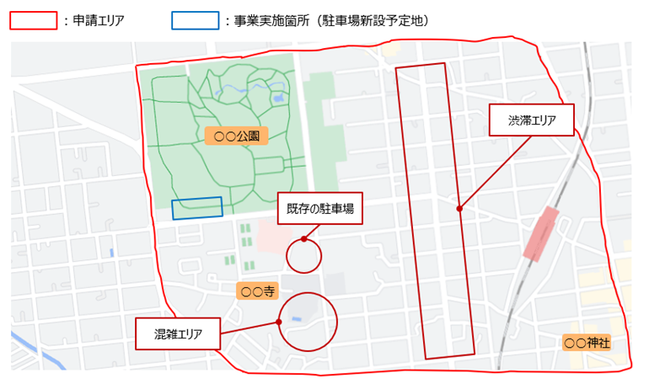

様式2ｰ4 個別事業計画（一般）_ソフト事業（パターン1）
 |  |  |  |  |  |  |  |  | （様式２－４）
オーバーツーリズムの未然防止・抑制による持続可能な観光推進事業【一般型】 個別事業計画

事業者区分を「課税事業者/非課税事業者等」から選んでください
課税事業者 |  | 経費は「税抜」金額で作成してください

事業名 | ○○エリアにおける○○事業計画

実施事業者名 /法人番号 | ○○株式会社 |  | ○○○ | 事業費/補助金 （円・税抜） | 15,000,000円 | 8,000,000円 | 実施時期 （R●/●） | （開始） | R6/4
住所 | ○○県○○市○○○ |  |  | 電話番号 | ○○○ー○○○○－○○○ |  |  | （終了） | R7/2
事業内容 | 補助対象事業 ※プルダウンから選択すること |  | 実施内容
 | 観光客の分散・平準化 |  | 人気の○○以外の○○や○○地域を対象に、ガイドブックには掲載されていないような知る人ぞ知る隠れた魅力や新たな観光情報、隠れた名店情報、地元のイベント情報などを発信する特設サイトを市公式HP内に構築する。外国人観光客向けに同内容を英語でも用意する。
 | 解決すべき/想定する地域の具体的な課題 |  |  |  |  | 期待できる効果・KPI
 | ○○周辺で市民も利用するバス・バス停や生活道路に人が溢れるほどの混雑が発生しており日常生活に支障をきたしている。一方で、市内の○○以外の観光地では混雑などは発生しておらず、○○へ観光客が集中してしまっている。 |  |  |  |  | ・○○周辺の混雑の緩和 ・○○周辺以外の○○や○○における観光消費額の増加
 | 事業実施前 ※写真等イメージを添付すること |  |  |  |  | 事業実施後（イメージ） ※写真等イメージを添付すること
 | 新規事業のため、記載なし |  |  |  |  | 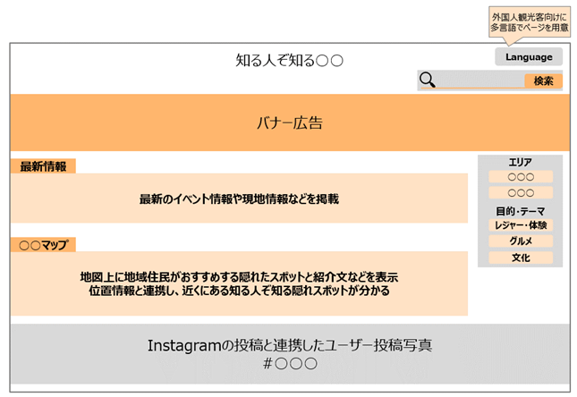
 | 事業実施箇所 ※図で明記すること
 | ソフト事業であるため、記載なし

